Uw productie-installatie
Rekentool voorlopige correctiebedragen 2026 voor SDE regelingen |  |  | 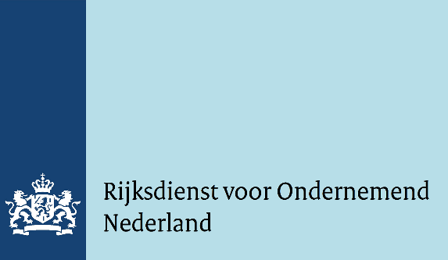
Versie november 2025
Toelichting
Deze rekentool geeft inzicht in hoe het voorlopige correctiebedrag 2026 van uw productie-installatie tot stand is gekomen. Het bevat alle achtentwintig openstellingsronden die onder het Besluit Stimulering Duurzame Energieproductie en Klimaattransitie vallen. Naast drieëntwintig SDE-openstellingsronden betreft het ook de tender voor monomestvergisting 2017 (MONOM2017) en de vier tenders voor Wind op zee (WOZ). Bij de SDE zijn er in de jaren 2016 tot en met 2020 een voorjaarsronde en een najaarsronde geweest die zich onderscheiden met een toevoeging _1 en _2. Door van boven naar beneden de keuzelijsten te doorlopen komt u bij de categorie productie-installaties waarvoor u subsidie heeft aangevraagd. U krijgt dan de berekening te zien van het voorlopige correctiebedrag in 2026 die gebruikt is in de Regeling vaststelling voorschotverlening duurzame energieproductie en klimaattransitie 2026 voor uw categorie productie-installatie. Het correctiebedrag (D) bestaat uit marktinkomsten en/of vermeden uitgaven die door de productie-installatie kunnen worden behaald. Het correctiebedrag kan uit meerdere componenten bestaan: A. Productprijs; B. Waarde van verhandelbare certificaten GvO (Garanties van Oorsprong) of HBE (Hernieuwbare Brandstof Eenheid); C. ETS-Voordelen (door verkoop van vrije emissierechten of vermeden inkoop van emissierechten. ETS= Emissie Trading System). Via de onderstaande hyperlinks kunt u de Regeling voorlopige correctiebedragen 2026 en het uitgebreide Rapport voorlopige correctiebedragen 2026 openen:
Regeling vaststelling voorschotverlening duurzame energieproductie en klimaattransitie 2026
Rapport voorlopige correctiebedragen 2026 SDE

Subsidieregeling

Hoofdthema productie-installaties
Categorie productie-installatie

U kiest voor de categorie: | Wind op land

A. Productprijs: voorlopige correctie 2026 | ID | Waarde in €/kWh | Omschrijving ID | Formule
Reken-ID, vastgestelde waarde, omschrijving ID en formule | 2 | 0.078 | Elektriciteit, WOL, windfactor (tot 2016) | EPEX_1 x PIF_WOL_1 / 80%
Basisprijs (= ondergrens voor productprijs) |  | 0.05

B. Waarde van GvO of HBE: voorlopige correctie 2026 | ID | Waarde in €/kWh | Omschrijving ID | Formule
 | 0 | 0 | Geen GvO correctie | -
 |  |  |  | -

C. ETS-voordeel: voorlopige correctie 2026 | ID | Waarde in €/kWh | Omschrijving ID | Formule
 | 0 | 0 | Geen ETS-correctie | -
 |  | - |  | -

ETS-correctie is niet van toepassing voor deze categorie!

D. Voorlopig correctiebedrag 2026 = A + B (+ C) |  | 0.078 | €/kWh

Disclaimer
Hoewel deze Rekentool voorlopige correctiebedragen 2026 met de grootst mogelijke zorg is samengesteld kan Rijksdienst voor Ondernemend Nederland (RVO) geen enkele aansprakelijkheid aanvaarden voor eventuele fouten.

